关系图
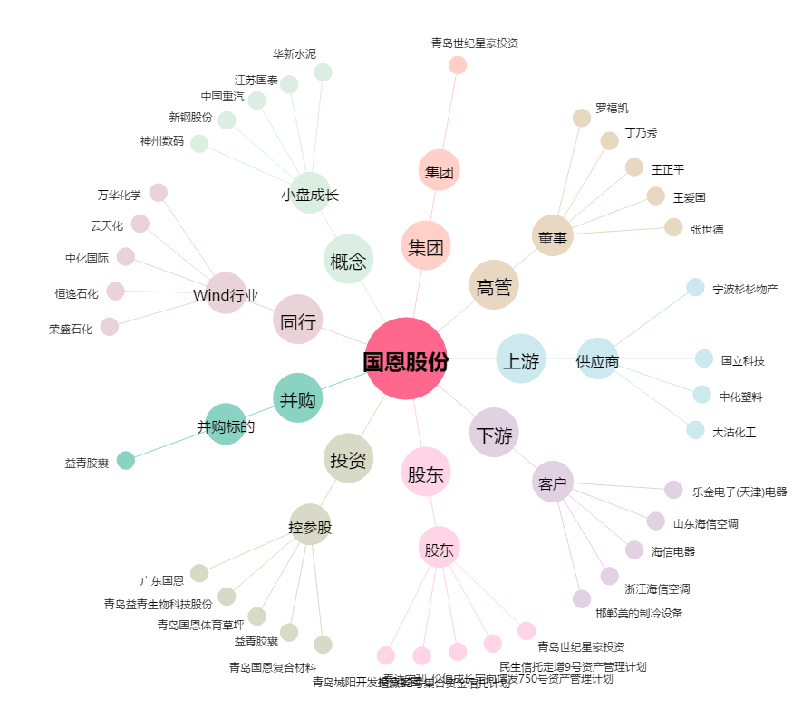
国恩股份[002768.SZ] - 关系概览图

